★はじめにお読み下さい★
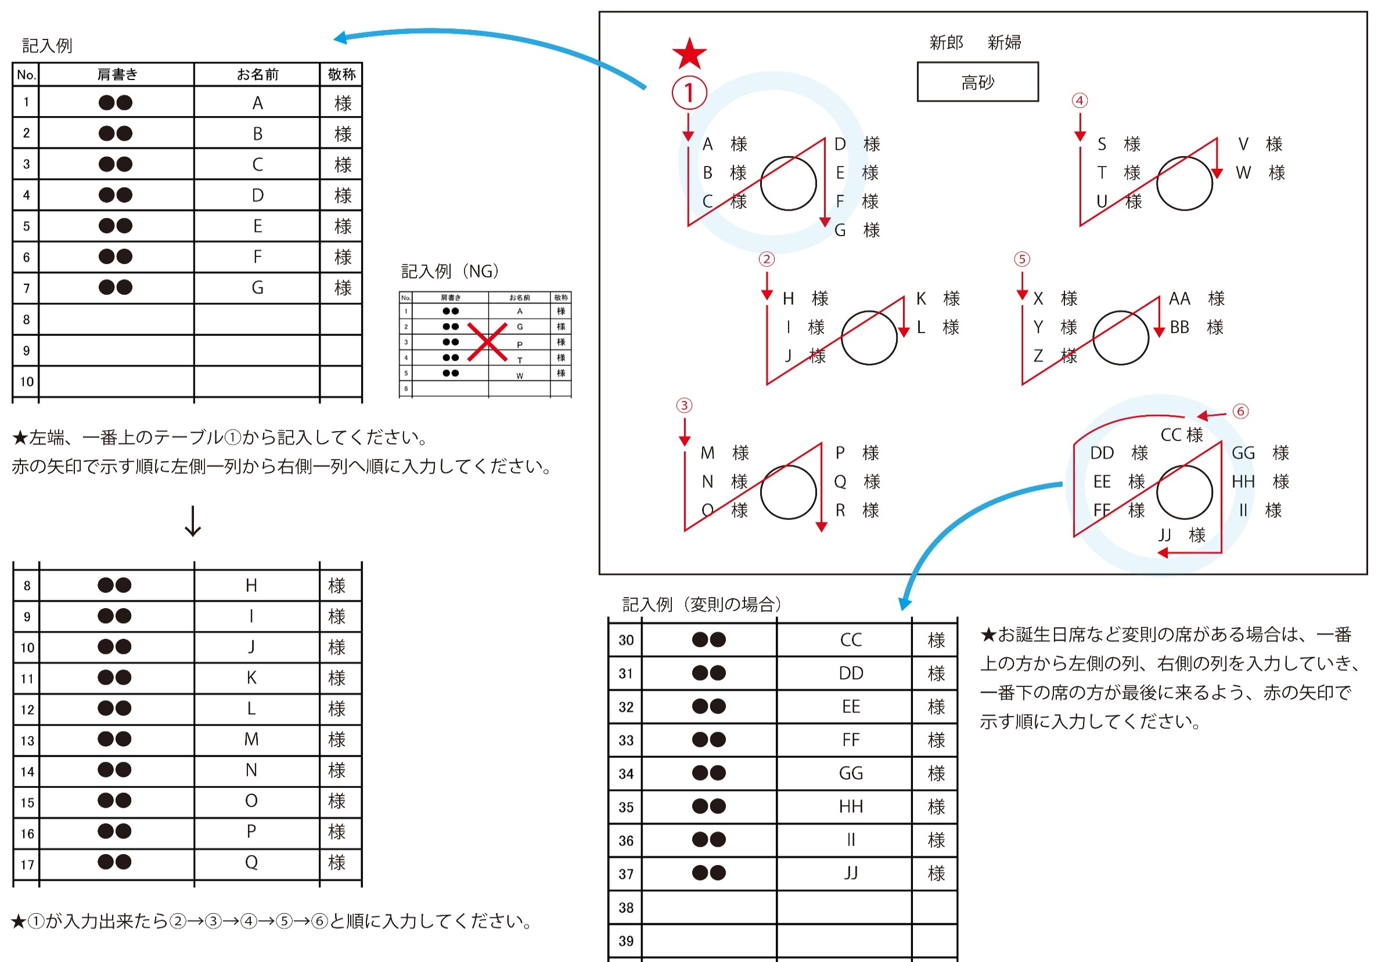
★テンプレート入力について★

①ご希望のシリーズのシートを選んでご注文内容を入力してください

 | ＜注意点＞
 | ※シリーズ毎にシートが異なります。ご注文のシリーズに入力してください
 | garden | tenten | 夜 | 縁起物 | forest | travel
 | ※納期はこちらフォーマットをご支給頂いてから約4週間後となります
 | ※ご発注はこちらのエクセルデータ一式と御席の配置図、お二人それぞれのお写真(350dpi以上or 約1MB以上)が必要になります
 | ※表紙・中紙の張り合わせ等のセット希望の場合は1部あたり+100円(税抜)となります
 | ご希望の方はご注文内容のシートの「セット」欄に記入してください
 | ※ご発注後の部数の変更は10部以上になりますので、予備を含めた部数をご記入ください
 | ※データ修正は2度までを想定しております。それ以上の修正は別途金額が必要になります

②席次表、挨拶文・メニュー、プロフィールのシートに文言等を入力してください

 | ＜注意点＞
 | ※慶事のため句読点は省いてご記入ください

 | ＜席次表シート入力について＞
 | ＊ 苗字と名前の間にスペースをお願いします。
 | 和文例／土佐 花子
 | ＊ 敬称もそれぞれ指定して下さい。
 | ＊ データを作成する際、すべてこちらの原稿を元に作成いたします。お間違いの無いようお願いいたします。
 | ＊ 別途御支給いただく配置図は、配置の確認のみとなります

【記入例】

No. | 肩書き | お名前 | 敬称
1 | 新郎友人 | 黒八木 太郎 | 様 | ←様・ちゃん・君・先生など
2 |  |  |  | （一般的に両親・未婚の兄弟には敬称はつけません）
3
4
5
6
7
8
 | ↑記入する順番は、下記（または別添のPDF）を参考に席の左側から右側へ順に記入してください。

